Prompt 生成器
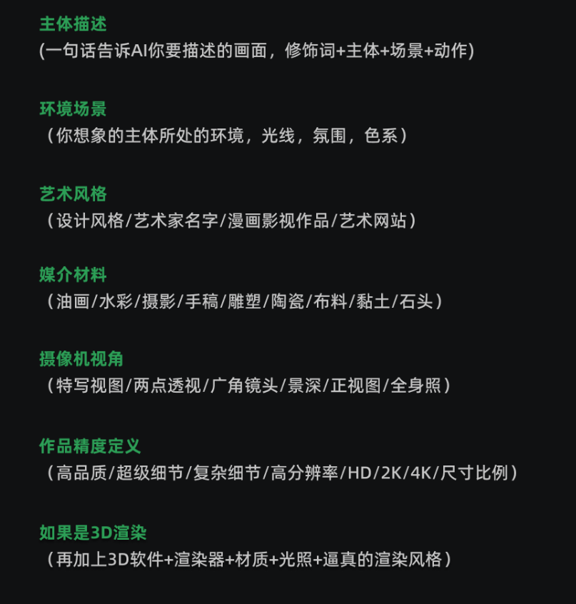
结构：主体描述 + 环境场景 + 艺术风格 + 媒介材料 + 摄像机视角 + 精度定义

 | 必选项（下拉框） |  | 必填项（手动输入）
灯光描述 | 电影光 | 主体描述 | An adventurous 8 year old cute boy who likes to explore and learn about the world | Cinematic light
色彩描述 | 日暮色系 | 环境场景 | in the forest | Sunset Gradient
质感描述 | 线条优美且清晰的 | 艺术风格 | animation style | well defined
构图描述 | 半身像 | 媒介材料 | clay sculpture material | Busts
视角描述 | 背景虚化 | 摄像机视角 | unreal engine | Foreground
风格描述 | 皮克斯 | 精度定义 | lush detail,masterpiece,8K | Pixar

关键词 Prompt
An adventurous 8 year old cute boy who likes to explore and learn about the world,in the forest,Pixar,animation style,Busts,Foreground ,Cinematic light,Sunset Gradient,well defined,clay sculpture material,unreal engine,lush detail,masterpiece,8K,

